X-CFA-001
Analysis Summary

Date and Time

Date: November 26, 2024
Time: 21:54:22

Title

X-cfa: November 26, 2024 21:54

Groups

Group number 1 (Group number 1)

Notes for Group (Group number 1)

The model is recursive.
Sample size = 1507

Variable Summary (Group number 1)

Your model contains the following variables (Group number 1)

Observed, endogenous variables
X1_1
X1_2
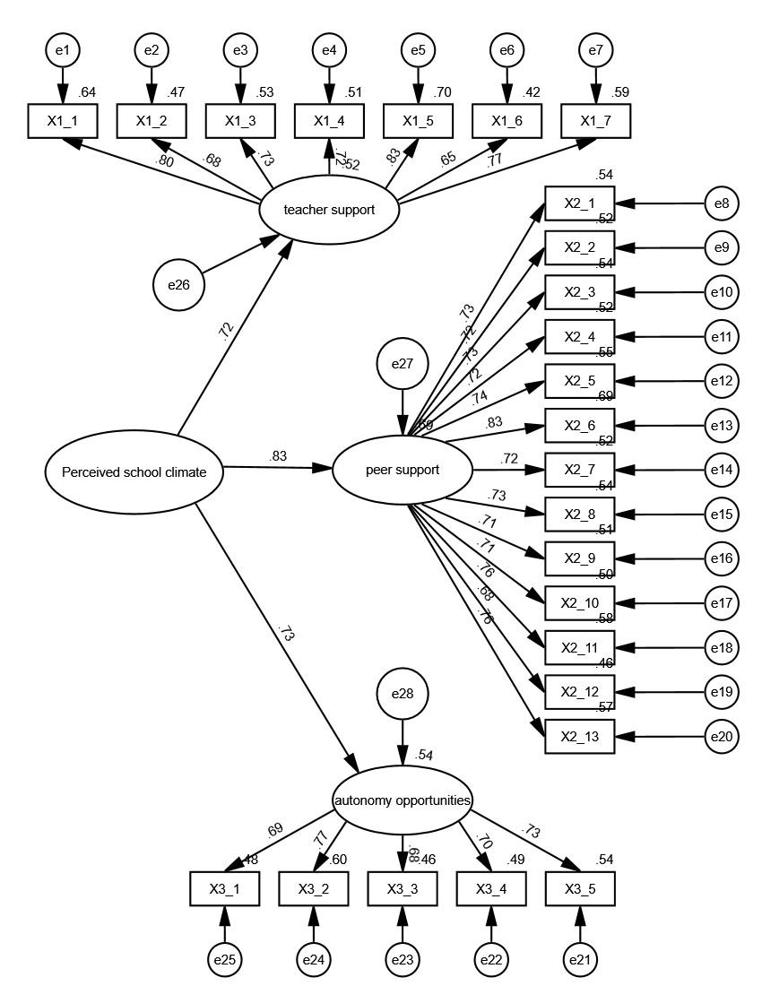
X1_3
X1_4
X1_5
X1_6
X1_7
X2_1
X2_2
X2_3
X2_4
X2_5
X2_6
X2_7
X2_8
X2_9
X2_10
X2_11
X2_12
X2_13
X3_5
X3_4
X3_3
X3_2
X3_1
Unobserved, endogenous variables
X1
X2
X3
Unobserved, exogenous variables
e1
e2
e3
e4
e5
e6
e7
e8
e9
e10
e11
e12
e13
e14
e15
e16
e17
e18
e19
e20
e21
e22
e23
e24
e25
X
e26
e27
e28

Variable counts (Group number 1)

Number of variables in your model: | 57
Number of observed variables: | 25
Number of unobserved variables: | 32
Number of exogenous variables: | 29
Number of endogenous variables: | 28

Parameter Summary (Group number 1)

 | Weights | Covariances | Variances | Means | Intercepts | Total
Fixed | 32 | 0 | 0 | 0 | 0 | 32
Labeled | 0 | 0 | 0 | 0 | 0 | 0
Unlabeled | 24 | 0 | 29 | 0 | 0 | 53
Total | 56 | 0 | 29 | 0 | 0 | 85

Assessment of normality (Group number 1)

Variable | min | max | skew | c.r. | kurtosis | c.r.
X3_1 | 1 | 4 | -1.066 | -16.894 | 1.273 | 10.088
X3_2 | 1 | 4 | -1.061 | -16.811 | 1.388 | 10.995
X3_3 | 1 | 4 | -0.957 | -15.174 | 1.425 | 11.294
X3_4 | 1 | 4 | -1.028 | -16.285 | 1.211 | 9.594
X3_5 | 1 | 4 | -0.869 | -13.779 | 0.3 | 2.374
X2_13 | 1 | 4 | -0.86 | -13.625 | 0.078 | 0.614
X2_12 | 1 | 4 | -1.14 | -18.07 | 1.136 | 9.005
X2_11 | 1 | 4 | -0.668 | -10.582 | 0.373 | 2.954
X2_10 | 1 | 4 | -1.085 | -17.195 | 1.147 | 9.091
X2_9 | 1 | 4 | -0.942 | -14.933 | 0.732 | 5.799
X2_8 | 1 | 4 | -0.916 | -14.522 | 1.004 | 7.954
X2_7 | 1 | 4 | -0.907 | -14.375 | 0.398 | 3.154
X2_6 | 1 | 4 | -0.711 | -11.274 | 0.092 | 0.726
X2_5 | 1 | 4 | -0.688 | -10.903 | -0.272 | -2.158
X2_4 | 1 | 4 | -0.425 | -6.732 | -0.176 | -1.395
X2_3 | 1 | 4 | -0.706 | -11.187 | 0.039 | 0.313
X2_2 | 1 | 4 | -0.419 | -6.64 | -0.329 | -2.607
X2_1 | 1 | 4 | -0.578 | -9.154 | -0.226 | -1.788
X1_7 | 1 | 4 | -0.82 | -13.003 | 0.238 | 1.885
X1_6 | 1 | 4 | -0.761 | -12.059 | 0.428 | 3.393
X1_5 | 1 | 4 | -0.714 | -11.321 | 0.027 | 0.216
X1_4 | 1 | 4 | -0.76 | -12.052 | 0.103 | 0.817
X1_3 | 1 | 5 | -0.699 | -11.084 | 0.089 | 0.705
X1_2 | 1 | 4 | -0.869 | -13.772 | 0.58 | 4.599
X1_1 | 1 | 4 | -0.78 | -12.36 | -0.3 | -2.377
Multivariate |  |  |  |  | 128.802 | 68.043

Observations farthest from the centroid (Mahalanobis distance) (Group number 1)

Observation number | Mahalanobis d-squared | p1 | p2
678 | 82.637 | 0 | 0
1326 | 67.773 | 0 | 0
448 | 66.876 | 0 | 0
818 | 66.299 | 0 | 0
339 | 66.059 | 0 | 0
858 | 66.01 | 0 | 0
957 | 65.847 | 0 | 0
1338 | 65.126 | 0 | 0
595 | 64.765 | 0 | 0
633 | 64.092 | 0 | 0
1410 | 63.377 | 0 | 0
1179 | 63.207 | 0 | 0
241 | 62.932 | 0 | 0
1189 | 62.71 | 0 | 0
671 | 61.472 | 0 | 0
271 | 61.437 | 0 | 0
899 | 60.911 | 0 | 0
266 | 60.039 | 0 | 0
1289 | 59.75 | 0 | 0
1322 | 59.704 | 0 | 0
1480 | 59.394 | 0 | 0
954 | 59.371 | 0 | 0
1231 | 59.315 | 0 | 0
802 | 59.186 | 0 | 0
898 | 59.041 | 0 | 0
397 | 58.798 | 0 | 0
1118 | 57.937 | 0 | 0
626 | 57.682 | 0 | 0
302 | 57.53 | 0 | 0
1218 | 57.474 | 0 | 0
1215 | 57.36 | 0 | 0
87 | 57.236 | 0 | 0
1087 | 57.228 | 0 | 0
1083 | 56.922 | 0 | 0
1447 | 56.679 | 0 | 0
32 | 56.52 | 0 | 0
777 | 56.395 | 0 | 0
787 | 56.178 | 0 | 0
1016 | 55.727 | 0 | 0
218 | 55.561 | 0 | 0
1306 | 55.527 | 0 | 0
1067 | 55.498 | 0 | 0
737 | 54.793 | 0.001 | 0
142 | 54.755 | 0.001 | 0
1074 | 54.235 | 0.001 | 0
934 | 54.123 | 0.001 | 0
790 | 54.032 | 0.001 | 0
920 | 53.909 | 0.001 | 0
1109 | 53.661 | 0.001 | 0
597 | 53.583 | 0.001 | 0
810 | 53.435 | 0.001 | 0
1021 | 53.358 | 0.001 | 0
725 | 52.982 | 0.001 | 0
895 | 52.943 | 0.001 | 0
591 | 52.931 | 0.001 | 0
285 | 52.536 | 0.001 | 0
259 | 52.29 | 0.001 | 0
469 | 52.249 | 0.001 | 0
1388 | 52.247 | 0.001 | 0
882 | 52.184 | 0.001 | 0
1075 | 52.01 | 0.001 | 0
1347 | 52.005 | 0.001 | 0
998 | 51.681 | 0.001 | 0
381 | 51.404 | 0.001 | 0
865 | 51.388 | 0.001 | 0
660 | 51.167 | 0.002 | 0
289 | 50.931 | 0.002 | 0
905 | 50.679 | 0.002 | 0
1342 | 50.639 | 0.002 | 0
1048 | 50.634 | 0.002 | 0
1486 | 50.626 | 0.002 | 0
414 | 50.554 | 0.002 | 0
1099 | 50.419 | 0.002 | 0
652 | 50.275 | 0.002 | 0
690 | 50.239 | 0.002 | 0
697 | 50.183 | 0.002 | 0
1151 | 50.16 | 0.002 | 0
506 | 50.066 | 0.002 | 0
684 | 50.004 | 0.002 | 0
1312 | 49.855 | 0.002 | 0
1325 | 49.652 | 0.002 | 0
1386 | 49.601 | 0.002 | 0
1321 | 49.44 | 0.002 | 0
283 | 49.409 | 0.003 | 0
243 | 49.259 | 0.003 | 0
672 | 49.009 | 0.003 | 0
1181 | 48.905 | 0.003 | 0
1384 | 48.802 | 0.003 | 0
282 | 48.603 | 0.003 | 0
234 | 48.404 | 0.003 | 0
1206 | 48.308 | 0.003 | 0
239 | 48.15 | 0.004 | 0
18 | 48.132 | 0.004 | 0
368 | 48.022 | 0.004 | 0
111 | 47.974 | 0.004 | 0
1116 | 47.891 | 0.004 | 0
393 | 47.848 | 0.004 | 0
993 | 47.695 | 0.004 | 0
449 | 47.563 | 0.004 | 0
550 | 47.462 | 0.004 | 0

Sample Moments (Group number 1)

Sample Covariances (Group number 1)

 | X3_1 | X3_2 | X3_3 | X3_4 | X3_5 | X2_13 | X2_12 | X2_11 | X2_10 | X2_9 | X2_8 | X2_7 | X2_6 | X2_5 | X2_4 | X2_3 | X2_2 | X2_1 | X1_7 | X1_6 | X1_5 | X1_4 | X1_3 | X1_2 | X1_1
X3_1 | 0.63
X3_2 | 0.334 | 0.596
X3_3 | 0.268 | 0.297 | 0.55
X3_4 | 0.336 | 0.321 | 0.269 | 0.625
X3_5 | 0.326 | 0.402 | 0.328 | 0.345 | 0.766
X2_13 | 0.21 | 0.248 | 0.22 | 0.221 | 0.284 | 0.779
X2_12 | 0.177 | 0.178 | 0.174 | 0.2 | 0.216 | 0.369 | 0.691
X2_11 | 0.18 | 0.205 | 0.194 | 0.178 | 0.226 | 0.459 | 0.212 | 0.519
X2_10 | 0.189 | 0.203 | 0.216 | 0.194 | 0.243 | 0.361 | 0.32 | 0.318 | 0.652
X2_9 | 0.18 | 0.2 | 0.215 | 0.193 | 0.218 | 0.373 | 0.339 | 0.314 | 0.332 | 0.648
X2_8 | 0.196 | 0.198 | 0.199 | 0.205 | 0.238 | 0.373 | 0.324 | 0.313 | 0.335 | 0.339 | 0.598
X2_7 | 0.221 | 0.215 | 0.201 | 0.204 | 0.226 | 0.408 | 0.369 | 0.352 | 0.37 | 0.363 | 0.347 | 0.761
X2_6 | 0.218 | 0.23 | 0.22 | 0.223 | 0.253 | 0.458 | 0.425 | 0.367 | 0.406 | 0.402 | 0.38 | 0.419 | 0.703
X2_5 | 0.218 | 0.247 | 0.232 | 0.246 | 0.266 | 0.438 | 0.384 | 0.363 | 0.393 | 0.374 | 0.375 | 0.441 | 0.477 | 0.833
X2_4 | 0.182 | 0.187 | 0.182 | 0.184 | 0.216 | 0.336 | 0.321 | 0.289 | 0.297 | 0.314 | 0.307 | 0.338 | 0.381 | 0.354 | 0.549
X2_3 | 0.19 | 0.214 | 0.214 | 0.206 | 0.253 | 0.402 | 0.354 | 0.343 | 0.354 | 0.347 | 0.366 | 0.382 | 0.443 | 0.42 | 0.334 | 0.72
X2_2 | 0.201 | 0.201 | 0.204 | 0.206 | 0.229 | 0.361 | 0.325 | 0.304 | 0.327 | 0.314 | 0.313 | 0.361 | 0.409 | 0.392 | 0.304 | 0.362 | 0.62
X2_1 | 0.183 | 0.175 | 0.182 | 0.189 | 0.213 | 0.375 | 0.333 | 0.315 | 0.316 | 0.312 | 0.333 | 0.368 | 0.402 | 0.376 | 0.303 | 0.35 | 0.328 | 0.602
X1_7 | 0.185 | 0.19 | 0.178 | 0.198 | 0.253 | 0.267 | 0.208 | 0.219 | 0.217 | 0.229 | 0.211 | 0.224 | 0.25 | 0.276 | 0.202 | 0.245 | 0.229 | 0.227 | 0.74
X1_6 | 0.16 | 0.151 | 0.143 | 0.148 | 0.179 | 0.235 | 0.188 | 0.195 | 0.192 | 0.203 | 0.191 | 0.209 | 0.212 | 0.236 | 0.184 | 0.212 | 0.197 | 0.195 | 0.337 | 0.594
X1_5 | 0.197 | 0.215 | 0.204 | 0.19 | 0.265 | 0.292 | 0.211 | 0.235 | 0.224 | 0.25 | 0.219 | 0.269 | 0.254 | 0.277 | 0.225 | 0.244 | 0.244 | 0.238 | 0.552 | 0.274 | 0.734
X1_4 | 0.182 | 0.212 | 0.173 | 0.203 | 0.226 | 0.239 | 0.182 | 0.213 | 0.212 | 0.211 | 0.203 | 0.223 | 0.222 | 0.26 | 0.212 | 0.22 | 0.211 | 0.225 | 0.365 | 0.313 | 0.436 | 0.719
X1_3 | 0.169 | 0.17 | 0.16 | 0.168 | 0.208 | 0.253 | 0.206 | 0.197 | 0.203 | 0.228 | 0.215 | 0.239 | 0.247 | 0.258 | 0.202 | 0.215 | 0.23 | 0.223 | 0.355 | 0.32 | 0.424 | 0.373 | 0.682
X1_2 | 0.141 | 0.171 | 0.165 | 0.151 | 0.178 | 0.239 | 0.171 | 0.195 | 0.179 | 0.208 | 0.191 | 0.227 | 0.225 | 0.229 | 0.207 | 0.226 | 0.208 | 0.206 | 0.33 | 0.315 | 0.397 | 0.365 | 0.332 | 0.665
X1_1 | 0.205 | 0.211 | 0.227 | 0.218 | 0.258 | 0.318 | 0.247 | 0.257 | 0.243 | 0.265 | 0.238 | 0.287 | 0.301 | 0.325 | 0.243 | 0.284 | 0.265 | 0.273 | 0.478 | 0.424 | 0.529 | 0.46 | 0.476 | 0.413 | 0.894
Condition number = 54.984
Eigenvalues
7.243 1.677 1.160 .472 .450 .404 .393 .384 .364 .361 .350 .337 .333 .313 .308 .292 .287 .282 .265 .254 .246 .232 .197 .133 .132
Determinant of sample covariance matrix = .000

Sample Correlations (Group number 1)

 | X3_1 | X3_2 | X3_3 | X3_4 | X3_5 | X2_13 | X2_12 | X2_11 | X2_10 | X2_9 | X2_8 | X2_7 | X2_6 | X2_5 | X2_4 | X2_3 | X2_2 | X2_1 | X1_7 | X1_6 | X1_5 | X1_4 | X1_3 | X1_2 | X1_1
X3_1 | 1
X3_2 | 0.545 | 1
X3_3 | 0.456 | 0.519 | 1
X3_4 | 0.535 | 0.526 | 0.458 | 1
X3_5 | 0.469 | 0.595 | 0.505 | 0.499 | 1
X2_13 | 0.299 | 0.364 | 0.337 | 0.316 | 0.368 | 1
X2_12 | 0.268 | 0.278 | 0.282 | 0.304 | 0.297 | 0.503 | 1
X2_11 | 0.315 | 0.369 | 0.362 | 0.312 | 0.359 | 0.721 | 0.354 | 1
X2_10 | 0.295 | 0.326 | 0.362 | 0.303 | 0.344 | 0.507 | 0.477 | 0.547 | 1
X2_9 | 0.282 | 0.323 | 0.36 | 0.303 | 0.31 | 0.525 | 0.506 | 0.541 | 0.511 | 1
X2_8 | 0.319 | 0.331 | 0.347 | 0.336 | 0.352 | 0.546 | 0.504 | 0.561 | 0.536 | 0.544 | 1
X2_7 | 0.319 | 0.319 | 0.311 | 0.295 | 0.295 | 0.53 | 0.508 | 0.56 | 0.526 | 0.517 | 0.514 | 1
X2_6 | 0.328 | 0.355 | 0.353 | 0.337 | 0.345 | 0.619 | 0.609 | 0.607 | 0.599 | 0.596 | 0.586 | 0.573 | 1
X2_5 | 0.301 | 0.35 | 0.343 | 0.341 | 0.333 | 0.544 | 0.506 | 0.552 | 0.533 | 0.509 | 0.531 | 0.554 | 0.624 | 1
X2_4 | 0.309 | 0.326 | 0.332 | 0.314 | 0.333 | 0.513 | 0.521 | 0.54 | 0.497 | 0.527 | 0.536 | 0.523 | 0.613 | 0.523 | 1
X2_3 | 0.283 | 0.327 | 0.34 | 0.307 | 0.341 | 0.537 | 0.502 | 0.561 | 0.518 | 0.509 | 0.558 | 0.516 | 0.623 | 0.543 | 0.532 | 1
X2_2 | 0.322 | 0.33 | 0.35 | 0.331 | 0.332 | 0.52 | 0.497 | 0.535 | 0.514 | 0.496 | 0.514 | 0.526 | 0.619 | 0.545 | 0.52 | 0.541 | 1
X2_1 | 0.297 | 0.292 | 0.317 | 0.308 | 0.314 | 0.548 | 0.517 | 0.563 | 0.504 | 0.5 | 0.555 | 0.544 | 0.617 | 0.532 | 0.527 | 0.532 | 0.536 | 1
X1_7 | 0.271 | 0.285 | 0.278 | 0.292 | 0.336 | 0.351 | 0.29 | 0.353 | 0.313 | 0.331 | 0.318 | 0.299 | 0.346 | 0.351 | 0.317 | 0.335 | 0.338 | 0.34 | 1
X1_6 | 0.261 | 0.254 | 0.251 | 0.243 | 0.265 | 0.346 | 0.294 | 0.352 | 0.309 | 0.327 | 0.321 | 0.31 | 0.329 | 0.335 | 0.321 | 0.324 | 0.324 | 0.327 | 0.508 | 1
X1_5 | 0.289 | 0.325 | 0.32 | 0.281 | 0.353 | 0.386 | 0.296 | 0.381 | 0.325 | 0.363 | 0.331 | 0.36 | 0.354 | 0.354 | 0.355 | 0.336 | 0.361 | 0.358 | 0.749 | 0.415 | 1
X1_4 | 0.271 | 0.324 | 0.275 | 0.304 | 0.305 | 0.319 | 0.258 | 0.349 | 0.31 | 0.31 | 0.309 | 0.302 | 0.313 | 0.336 | 0.337 | 0.306 | 0.316 | 0.341 | 0.5 | 0.479 | 0.6 | 1
X1_3 | 0.257 | 0.266 | 0.261 | 0.257 | 0.287 | 0.348 | 0.301 | 0.331 | 0.305 | 0.344 | 0.337 | 0.331 | 0.357 | 0.342 | 0.33 | 0.307 | 0.354 | 0.347 | 0.499 | 0.503 | 0.599 | 0.532 | 1
X1_2 | 0.217 | 0.271 | 0.273 | 0.234 | 0.249 | 0.333 | 0.252 | 0.333 | 0.272 | 0.317 | 0.303 | 0.32 | 0.33 | 0.308 | 0.342 | 0.327 | 0.324 | 0.325 | 0.47 | 0.502 | 0.568 | 0.528 | 0.493 | 1
X1_1 | 0.273 | 0.289 | 0.324 | 0.292 | 0.312 | 0.381 | 0.314 | 0.377 | 0.318 | 0.349 | 0.325 | 0.348 | 0.379 | 0.376 | 0.347 | 0.354 | 0.356 | 0.372 | 0.588 | 0.582 | 0.653 | 0.573 | 0.61 | 0.535 | 1
Condition number = 58.276
Eigenvalues
10.695 2.355 1.798 .727 .659 .603 .580 .550 .534 .524 .515 .505 .487 .478 .461 .451 .436 .429 .421 .401 .362 .337 .286 .222 .184

Models

Default model (Default model)

Notes for Model (Default model)

Computation of degrees of freedom (Default model)

Number of distinct sample moments: | 325
Number of distinct parameters to be estimated: | 53
Degrees of freedom (325 - 53): | 272

Result (Default model)

Minimum was achieved
Chi-square = 1309.228
Degrees of freedom = 272
Probability level = .000

Group number 1 (Group number 1 - Default model)

Estimates (Group number 1 - Default model)

Scalar Estimates (Group number 1 - Default model)

Maximum Likelihood Estimates

Regression Weights: (Group number 1 - Default model)

 |  |  | Estimate | S.E. | C.R. | P | Label
X1 | <--- | X | 1
X2 | <--- | X | 0.871 | 0.05 | 17.303 | *** | par_23
X3 | <--- | X | 0.864 | 0.05 | 17.389 | *** | par_24
X1_1 | <--- | X1 | 1
X1_2 | <--- | X1 | 0.734 | 0.026 | 27.812 | *** | par_1
X1_3 | <--- | X1 | 0.791 | 0.026 | 30.259 | *** | par_2
X1_4 | <--- | X1 | 0.803 | 0.027 | 29.634 | *** | par_3
X1_5 | <--- | X1 | 0.944 | 0.027 | 35.304 | *** | par_4
X1_6 | <--- | X1 | 0.66 | 0.025 | 26.41 | *** | par_5
X1_7 | <--- | X1 | 0.873 | 0.027 | 31.776 | *** | par_6
X2_1 | <--- | X2 | 1
X2_2 | <--- | X2 | 1 | 0.035 | 28.247 | *** | par_7
X2_3 | <--- | X2 | 1.093 | 0.038 | 28.682 | *** | par_8
X2_4 | <--- | X2 | 0.939 | 0.033 | 28.184 | *** | par_9
X2_5 | <--- | X2 | 1.183 | 0.041 | 28.866 | *** | par_10
X2_6 | <--- | X2 | 1.222 | 0.037 | 32.811 | *** | par_11
X2_7 | <--- | X2 | 1.103 | 0.039 | 28.152 | *** | par_12
X2_8 | <--- | X2 | 0.995 | 0.035 | 28.701 | *** | par_13
X2_9 | <--- | X2 | 1.004 | 0.036 | 27.676 | *** | par_14
X2_10 | <--- | X2 | 1.005 | 0.036 | 27.636 | *** | par_15
X2_11 | <--- | X2 | 0.962 | 0.032 | 29.797 | *** | par_16
X2_12 | <--- | X2 | 0.985 | 0.038 | 26.268 | *** | par_17
X2_13 | <--- | X2 | 1.171 | 0.04 | 29.567 | *** | par_18
X3_5 | <--- | X3 | 1
X3_4 | <--- | X3 | 0.858 | 0.034 | 24.896 | *** | par_19
X3_3 | <--- | X3 | 0.783 | 0.032 | 24.45 | *** | par_20
X3_2 | <--- | X3 | 0.93 | 0.033 | 28.01 | *** | par_21
X3_1 | <--- | X3 | 0.853 | 0.035 | 24.451 | *** | par_22

Standardized Regression Weights: (Group number 1 - Default model)

 |  |  | Estimate
X1 | <--- | X | 0.72
X2 | <--- | X | 0.834
X3 | <--- | X | 0.733
X1_1 | <--- | X1 | 0.801
X1_2 | <--- | X1 | 0.682
X1_3 | <--- | X1 | 0.725
X1_4 | <--- | X1 | 0.717
X1_5 | <--- | X1 | 0.834
X1_6 | <--- | X1 | 0.648
X1_7 | <--- | X1 | 0.769
X2_1 | <--- | X2 | 0.735
X2_2 | <--- | X2 | 0.723
X2_3 | <--- | X2 | 0.734
X2_4 | <--- | X2 | 0.722
X2_5 | <--- | X2 | 0.739
X2_6 | <--- | X2 | 0.83
X2_7 | <--- | X2 | 0.72
X2_8 | <--- | X2 | 0.733
X2_9 | <--- | X2 | 0.711
X2_10 | <--- | X2 | 0.71
X2_11 | <--- | X2 | 0.761
X2_12 | <--- | X2 | 0.675
X2_13 | <--- | X2 | 0.756
X3_5 | <--- | X3 | 0.734
X3_4 | <--- | X3 | 0.698
X3_3 | <--- | X3 | 0.679
X3_2 | <--- | X3 | 0.774
X3_1 | <--- | X3 | 0.691

Variances: (Group number 1 - Default model)

 |  |  | Estimate | S.E. | C.R. | P | Label
X |  |  | 0.298 | 0.026 | 11.568 | *** | par_25
e26 |  |  | 0.276 | 0.02 | 13.57 | *** | par_26
e27 |  |  | 0.099 | 0.011 | 8.701 | *** | par_27
e28 |  |  | 0.191 | 0.016 | 11.775 | *** | par_28
e1 |  |  | 0.32 | 0.014 | 22.197 | *** | par_29
e2 |  |  | 0.356 | 0.014 | 24.946 | *** | par_30
e3 |  |  | 0.323 | 0.013 | 24.239 | *** | par_31
e4 |  |  | 0.349 | 0.014 | 24.414 | *** | par_32
e5 |  |  | 0.223 | 0.011 | 20.231 | *** | par_33
e6 |  |  | 0.344 | 0.014 | 25.071 | *** | par_34
e7 |  |  | 0.302 | 0.013 | 22.843 | *** | par_35
e8 |  |  | 0.277 | 0.011 | 25.489 | *** | par_36
e9 |  |  | 0.296 | 0.012 | 25.612 | *** | par_37
e10 |  |  | 0.332 | 0.013 | 25.493 | *** | par_38
e11 |  |  | 0.263 | 0.01 | 25.622 | *** | par_39
e12 |  |  | 0.378 | 0.015 | 25.437 | *** | par_40
e13 |  |  | 0.218 | 0.009 | 23.697 | *** | par_41
e14 |  |  | 0.366 | 0.014 | 25.637 | *** | par_42
e15 |  |  | 0.276 | 0.011 | 25.495 | *** | par_43
e16 |  |  | 0.32 | 0.012 | 25.736 | *** | par_44
e17 |  |  | 0.323 | 0.013 | 25.749 | *** | par_45
e18 |  |  | 0.219 | 0.009 | 25.005 | *** | par_46
e19 |  |  | 0.376 | 0.014 | 25.985 | *** | par_47
e20 |  |  | 0.334 | 0.013 | 25.13 | *** | par_48
e21 |  |  | 0.353 | 0.016 | 21.956 | *** | par_49
e22 |  |  | 0.32 | 0.014 | 22.949 | *** | par_50
e23 |  |  | 0.297 | 0.013 | 23.462 | *** | par_51
e24 |  |  | 0.238 | 0.012 | 20.436 | *** | par_52
e25 |  |  | 0.329 | 0.014 | 23.127 | *** | par_53

Squared Multiple Correlations: (Group number 1 - Default model)

 |  |  | Estimate
X3 |  |  | 0.537
X2 |  |  | 0.695
X1 |  |  | 0.519
X3_1 |  |  | 0.477
X3_2 |  |  | 0.6
X3_3 |  |  | 0.46
X3_4 |  |  | 0.488
X3_5 |  |  | 0.539
X2_13 |  |  | 0.571
X2_12 |  |  | 0.456
X2_11 |  |  | 0.579
X2_10 |  |  | 0.504
X2_9 |  |  | 0.506
X2_8 |  |  | 0.538
X2_7 |  |  | 0.519
X2_6 |  |  | 0.69
X2_5 |  |  | 0.546
X2_4 |  |  | 0.522
X2_3 |  |  | 0.539
X2_2 |  |  | 0.523
X2_1 |  |  | 0.54
X1_7 |  |  | 0.591
X1_6 |  |  | 0.42
X1_5 |  |  | 0.696
X1_4 |  |  | 0.514
X1_3 |  |  | 0.526
X1_2 |  |  | 0.465
X1_1 |  |  | 0.642

Matrices (Group number 1 - Default model)

Implied (for all variables) Covariances (Group number 1 - Default model)

 | X | X3 | X2 | X1 | X3_1 | X3_2 | X3_3 | X3_4 | X3_5 | X2_13 | X2_12 | X2_11 | X2_10 | X2_9 | X2_8 | X2_7 | X2_6 | X2_5 | X2_4 | X2_3 | X2_2 | X2_1 | X1_7 | X1_6 | X1_5 | X1_4 | X1_3 | X1_2 | X1_1
X | 0.298
X3 | 0.257 | 0.413
X2 | 0.259 | 0.224 | 0.325
X1 | 0.298 | 0.257 | 0.259 | 0.574
X3_1 | 0.219 | 0.353 | 0.191 | 0.219 | 0.63
X3_2 | 0.239 | 0.384 | 0.208 | 0.239 | 0.328 | 0.596
X3_3 | 0.201 | 0.323 | 0.175 | 0.201 | 0.276 | 0.301 | 0.55
X3_4 | 0.221 | 0.355 | 0.192 | 0.221 | 0.303 | 0.33 | 0.278 | 0.625
X3_5 | 0.257 | 0.413 | 0.224 | 0.257 | 0.353 | 0.384 | 0.323 | 0.355 | 0.766
X2_13 | 0.304 | 0.262 | 0.38 | 0.304 | 0.224 | 0.244 | 0.205 | 0.225 | 0.262 | 0.779
X2_12 | 0.255 | 0.221 | 0.32 | 0.255 | 0.188 | 0.205 | 0.173 | 0.189 | 0.221 | 0.375 | 0.691
X2_11 | 0.249 | 0.215 | 0.312 | 0.249 | 0.184 | 0.2 | 0.169 | 0.185 | 0.215 | 0.366 | 0.308 | 0.519
X2_10 | 0.261 | 0.225 | 0.326 | 0.261 | 0.192 | 0.209 | 0.176 | 0.193 | 0.225 | 0.382 | 0.322 | 0.314 | 0.652
X2_9 | 0.26 | 0.225 | 0.326 | 0.26 | 0.192 | 0.209 | 0.176 | 0.193 | 0.225 | 0.382 | 0.321 | 0.314 | 0.328 | 0.648
X2_8 | 0.258 | 0.223 | 0.323 | 0.258 | 0.19 | 0.207 | 0.174 | 0.191 | 0.223 | 0.379 | 0.319 | 0.311 | 0.325 | 0.325 | 0.598
X2_7 | 0.286 | 0.247 | 0.358 | 0.286 | 0.21 | 0.229 | 0.193 | 0.212 | 0.247 | 0.419 | 0.353 | 0.345 | 0.36 | 0.36 | 0.356 | 0.761
X2_6 | 0.317 | 0.273 | 0.397 | 0.317 | 0.233 | 0.254 | 0.214 | 0.235 | 0.273 | 0.465 | 0.391 | 0.382 | 0.399 | 0.398 | 0.395 | 0.437 | 0.703
X2_5 | 0.307 | 0.265 | 0.384 | 0.307 | 0.226 | 0.246 | 0.207 | 0.227 | 0.265 | 0.45 | 0.379 | 0.37 | 0.386 | 0.386 | 0.382 | 0.424 | 0.469 | 0.833
X2_4 | 0.244 | 0.21 | 0.305 | 0.244 | 0.179 | 0.196 | 0.165 | 0.181 | 0.21 | 0.357 | 0.301 | 0.294 | 0.307 | 0.306 | 0.304 | 0.336 | 0.373 | 0.361 | 0.549
X2_3 | 0.283 | 0.245 | 0.355 | 0.283 | 0.209 | 0.228 | 0.192 | 0.21 | 0.245 | 0.416 | 0.35 | 0.342 | 0.357 | 0.357 | 0.353 | 0.391 | 0.434 | 0.42 | 0.334 | 0.72
X2_2 | 0.259 | 0.224 | 0.325 | 0.259 | 0.191 | 0.208 | 0.175 | 0.192 | 0.224 | 0.38 | 0.32 | 0.312 | 0.326 | 0.326 | 0.323 | 0.358 | 0.397 | 0.384 | 0.305 | 0.355 | 0.62
X2_1 | 0.259 | 0.224 | 0.325 | 0.259 | 0.191 | 0.208 | 0.175 | 0.192 | 0.224 | 0.38 | 0.32 | 0.312 | 0.326 | 0.326 | 0.323 | 0.358 | 0.397 | 0.384 | 0.305 | 0.355 | 0.325 | 0.602
X1_7 | 0.26 | 0.225 | 0.226 | 0.501 | 0.191 | 0.209 | 0.176 | 0.193 | 0.225 | 0.265 | 0.223 | 0.218 | 0.228 | 0.227 | 0.225 | 0.25 | 0.277 | 0.268 | 0.213 | 0.247 | 0.226 | 0.226 | 0.74
X1_6 | 0.196 | 0.17 | 0.171 | 0.378 | 0.145 | 0.158 | 0.133 | 0.146 | 0.17 | 0.2 | 0.168 | 0.165 | 0.172 | 0.172 | 0.17 | 0.188 | 0.209 | 0.202 | 0.161 | 0.187 | 0.171 | 0.171 | 0.33 | 0.594
X1_5 | 0.281 | 0.243 | 0.245 | 0.541 | 0.207 | 0.226 | 0.19 | 0.208 | 0.243 | 0.286 | 0.241 | 0.235 | 0.246 | 0.246 | 0.243 | 0.27 | 0.299 | 0.289 | 0.23 | 0.267 | 0.245 | 0.245 | 0.473 | 0.357 | 0.734
X1_4 | 0.239 | 0.206 | 0.208 | 0.46 | 0.176 | 0.192 | 0.162 | 0.177 | 0.206 | 0.244 | 0.205 | 0.2 | 0.209 | 0.209 | 0.207 | 0.229 | 0.254 | 0.246 | 0.195 | 0.228 | 0.208 | 0.208 | 0.402 | 0.304 | 0.435 | 0.719
X1_3 | 0.235 | 0.203 | 0.205 | 0.453 | 0.173 | 0.189 | 0.159 | 0.175 | 0.203 | 0.24 | 0.202 | 0.197 | 0.206 | 0.206 | 0.204 | 0.226 | 0.25 | 0.242 | 0.193 | 0.224 | 0.205 | 0.205 | 0.396 | 0.299 | 0.428 | 0.364 | 0.682
X1_2 | 0.219 | 0.189 | 0.19 | 0.421 | 0.161 | 0.176 | 0.148 | 0.162 | 0.189 | 0.223 | 0.188 | 0.183 | 0.191 | 0.191 | 0.189 | 0.21 | 0.233 | 0.225 | 0.179 | 0.208 | 0.19 | 0.19 | 0.368 | 0.278 | 0.397 | 0.338 | 0.333 | 0.665
X1_1 | 0.298 | 0.257 | 0.259 | 0.574 | 0.219 | 0.239 | 0.201 | 0.221 | 0.257 | 0.304 | 0.255 | 0.249 | 0.261 | 0.26 | 0.258 | 0.286 | 0.317 | 0.307 | 0.244 | 0.283 | 0.259 | 0.259 | 0.501 | 0.378 | 0.541 | 0.46 | 0.453 | 0.421 | 0.894

Implied (for all variables) Correlations (Group number 1 - Default model)

 | X | X3 | X2 | X1 | X3_1 | X3_2 | X3_3 | X3_4 | X3_5 | X2_13 | X2_12 | X2_11 | X2_10 | X2_9 | X2_8 | X2_7 | X2_6 | X2_5 | X2_4 | X2_3 | X2_2 | X2_1 | X1_7 | X1_6 | X1_5 | X1_4 | X1_3 | X1_2 | X1_1
X | 1
X3 | 0.733 | 1
X2 | 0.834 | 0.611 | 1
X1 | 0.72 | 0.528 | 0.601 | 1
X3_1 | 0.506 | 0.691 | 0.422 | 0.365 | 1
X3_2 | 0.568 | 0.774 | 0.473 | 0.409 | 0.535 | 1
X3_3 | 0.497 | 0.679 | 0.415 | 0.358 | 0.469 | 0.526 | 1
X3_4 | 0.512 | 0.698 | 0.427 | 0.369 | 0.482 | 0.541 | 0.474 | 1
X3_5 | 0.538 | 0.734 | 0.449 | 0.388 | 0.507 | 0.569 | 0.498 | 0.513 | 1
X2_13 | 0.63 | 0.462 | 0.756 | 0.454 | 0.319 | 0.358 | 0.313 | 0.322 | 0.339 | 1
X2_12 | 0.563 | 0.413 | 0.675 | 0.406 | 0.285 | 0.32 | 0.28 | 0.288 | 0.303 | 0.511 | 1
X2_11 | 0.634 | 0.465 | 0.761 | 0.457 | 0.321 | 0.36 | 0.315 | 0.325 | 0.341 | 0.575 | 0.514 | 1
X2_10 | 0.592 | 0.434 | 0.71 | 0.426 | 0.3 | 0.336 | 0.294 | 0.303 | 0.319 | 0.537 | 0.479 | 0.54 | 1
X2_9 | 0.593 | 0.434 | 0.711 | 0.427 | 0.3 | 0.336 | 0.295 | 0.303 | 0.319 | 0.537 | 0.48 | 0.541 | 0.505 | 1
X2_8 | 0.611 | 0.448 | 0.733 | 0.441 | 0.31 | 0.347 | 0.304 | 0.313 | 0.329 | 0.554 | 0.495 | 0.558 | 0.521 | 0.521 | 1
X2_7 | 0.601 | 0.44 | 0.72 | 0.433 | 0.304 | 0.341 | 0.299 | 0.307 | 0.323 | 0.545 | 0.487 | 0.548 | 0.511 | 0.512 | 0.528 | 1
X2_6 | 0.692 | 0.507 | 0.83 | 0.499 | 0.351 | 0.393 | 0.344 | 0.354 | 0.373 | 0.628 | 0.561 | 0.632 | 0.589 | 0.59 | 0.609 | 0.598 | 1
X2_5 | 0.616 | 0.451 | 0.739 | 0.444 | 0.312 | 0.35 | 0.306 | 0.315 | 0.332 | 0.559 | 0.499 | 0.562 | 0.525 | 0.525 | 0.542 | 0.532 | 0.614 | 1
X2_4 | 0.602 | 0.441 | 0.722 | 0.434 | 0.305 | 0.342 | 0.299 | 0.308 | 0.324 | 0.546 | 0.488 | 0.55 | 0.513 | 0.514 | 0.53 | 0.52 | 0.6 | 0.534 | 1
X2_3 | 0.612 | 0.449 | 0.734 | 0.441 | 0.31 | 0.347 | 0.304 | 0.313 | 0.33 | 0.555 | 0.496 | 0.559 | 0.521 | 0.522 | 0.539 | 0.529 | 0.61 | 0.543 | 0.53 | 1
X2_2 | 0.603 | 0.442 | 0.723 | 0.434 | 0.305 | 0.342 | 0.3 | 0.309 | 0.325 | 0.547 | 0.489 | 0.55 | 0.513 | 0.514 | 0.53 | 0.521 | 0.601 | 0.534 | 0.522 | 0.531 | 1
X2_1 | 0.612 | 0.449 | 0.735 | 0.441 | 0.31 | 0.348 | 0.305 | 0.313 | 0.33 | 0.555 | 0.496 | 0.559 | 0.521 | 0.522 | 0.539 | 0.529 | 0.61 | 0.543 | 0.53 | 0.539 | 0.531 | 1
X1_7 | 0.554 | 0.406 | 0.462 | 0.769 | 0.281 | 0.314 | 0.276 | 0.284 | 0.298 | 0.349 | 0.312 | 0.351 | 0.328 | 0.328 | 0.339 | 0.333 | 0.383 | 0.341 | 0.334 | 0.339 | 0.334 | 0.339 | 1
X1_6 | 0.467 | 0.342 | 0.389 | 0.648 | 0.237 | 0.265 | 0.232 | 0.239 | 0.251 | 0.294 | 0.263 | 0.296 | 0.276 | 0.277 | 0.286 | 0.28 | 0.323 | 0.288 | 0.281 | 0.286 | 0.282 | 0.286 | 0.498 | 1
X1_5 | 0.601 | 0.441 | 0.501 | 0.834 | 0.304 | 0.341 | 0.299 | 0.308 | 0.324 | 0.379 | 0.338 | 0.381 | 0.356 | 0.356 | 0.367 | 0.361 | 0.416 | 0.37 | 0.362 | 0.368 | 0.362 | 0.368 | 0.641 | 0.541 | 1
X1_4 | 0.517 | 0.379 | 0.431 | 0.717 | 0.262 | 0.293 | 0.257 | 0.264 | 0.278 | 0.326 | 0.291 | 0.328 | 0.306 | 0.306 | 0.316 | 0.31 | 0.358 | 0.318 | 0.311 | 0.316 | 0.312 | 0.316 | 0.551 | 0.465 | 0.598 | 1
X1_3 | 0.523 | 0.383 | 0.436 | 0.725 | 0.265 | 0.297 | 0.26 | 0.267 | 0.281 | 0.329 | 0.294 | 0.331 | 0.309 | 0.31 | 0.319 | 0.314 | 0.362 | 0.322 | 0.315 | 0.32 | 0.315 | 0.32 | 0.558 | 0.47 | 0.605 | 0.52 | 1
X1_2 | 0.491 | 0.36 | 0.41 | 0.682 | 0.249 | 0.279 | 0.244 | 0.252 | 0.265 | 0.31 | 0.277 | 0.312 | 0.291 | 0.291 | 0.3 | 0.295 | 0.34 | 0.303 | 0.296 | 0.301 | 0.296 | 0.301 | 0.524 | 0.442 | 0.569 | 0.489 | 0.495 | 1
X1_1 | 0.577 | 0.423 | 0.481 | 0.801 | 0.292 | 0.328 | 0.287 | 0.295 | 0.311 | 0.364 | 0.325 | 0.366 | 0.341 | 0.342 | 0.353 | 0.347 | 0.399 | 0.355 | 0.347 | 0.353 | 0.348 | 0.353 | 0.616 | 0.519 | 0.668 | 0.574 | 0.581 | 0.546 | 1

Implied Covariances (Group number 1 - Default model)

 | X3_1 | X3_2 | X3_3 | X3_4 | X3_5 | X2_13 | X2_12 | X2_11 | X2_10 | X2_9 | X2_8 | X2_7 | X2_6 | X2_5 | X2_4 | X2_3 | X2_2 | X2_1 | X1_7 | X1_6 | X1_5 | X1_4 | X1_3 | X1_2 | X1_1
X3_1 | 0.63
X3_2 | 0.328 | 0.596
X3_3 | 0.276 | 0.301 | 0.55
X3_4 | 0.303 | 0.33 | 0.278 | 0.625
X3_5 | 0.353 | 0.384 | 0.323 | 0.355 | 0.766
X2_13 | 0.224 | 0.244 | 0.205 | 0.225 | 0.262 | 0.779
X2_12 | 0.188 | 0.205 | 0.173 | 0.189 | 0.221 | 0.375 | 0.691
X2_11 | 0.184 | 0.2 | 0.169 | 0.185 | 0.215 | 0.366 | 0.308 | 0.519
X2_10 | 0.192 | 0.209 | 0.176 | 0.193 | 0.225 | 0.382 | 0.322 | 0.314 | 0.652
X2_9 | 0.192 | 0.209 | 0.176 | 0.193 | 0.225 | 0.382 | 0.321 | 0.314 | 0.328 | 0.648
X2_8 | 0.19 | 0.207 | 0.174 | 0.191 | 0.223 | 0.379 | 0.319 | 0.311 | 0.325 | 0.325 | 0.598
X2_7 | 0.21 | 0.229 | 0.193 | 0.212 | 0.247 | 0.419 | 0.353 | 0.345 | 0.36 | 0.36 | 0.356 | 0.761
X2_6 | 0.233 | 0.254 | 0.214 | 0.235 | 0.273 | 0.465 | 0.391 | 0.382 | 0.399 | 0.398 | 0.395 | 0.437 | 0.703
X2_5 | 0.226 | 0.246 | 0.207 | 0.227 | 0.265 | 0.45 | 0.379 | 0.37 | 0.386 | 0.386 | 0.382 | 0.424 | 0.469 | 0.833
X2_4 | 0.179 | 0.196 | 0.165 | 0.181 | 0.21 | 0.357 | 0.301 | 0.294 | 0.307 | 0.306 | 0.304 | 0.336 | 0.373 | 0.361 | 0.549
X2_3 | 0.209 | 0.228 | 0.192 | 0.21 | 0.245 | 0.416 | 0.35 | 0.342 | 0.357 | 0.357 | 0.353 | 0.391 | 0.434 | 0.42 | 0.334 | 0.72
X2_2 | 0.191 | 0.208 | 0.175 | 0.192 | 0.224 | 0.38 | 0.32 | 0.312 | 0.326 | 0.326 | 0.323 | 0.358 | 0.397 | 0.384 | 0.305 | 0.355 | 0.62
X2_1 | 0.191 | 0.208 | 0.175 | 0.192 | 0.224 | 0.38 | 0.32 | 0.312 | 0.326 | 0.326 | 0.323 | 0.358 | 0.397 | 0.384 | 0.305 | 0.355 | 0.325 | 0.602
X1_7 | 0.191 | 0.209 | 0.176 | 0.193 | 0.225 | 0.265 | 0.223 | 0.218 | 0.228 | 0.227 | 0.225 | 0.25 | 0.277 | 0.268 | 0.213 | 0.247 | 0.226 | 0.226 | 0.74
X1_6 | 0.145 | 0.158 | 0.133 | 0.146 | 0.17 | 0.2 | 0.168 | 0.165 | 0.172 | 0.172 | 0.17 | 0.188 | 0.209 | 0.202 | 0.161 | 0.187 | 0.171 | 0.171 | 0.33 | 0.594
X1_5 | 0.207 | 0.226 | 0.19 | 0.208 | 0.243 | 0.286 | 0.241 | 0.235 | 0.246 | 0.246 | 0.243 | 0.27 | 0.299 | 0.289 | 0.23 | 0.267 | 0.245 | 0.245 | 0.473 | 0.357 | 0.734
X1_4 | 0.176 | 0.192 | 0.162 | 0.177 | 0.206 | 0.244 | 0.205 | 0.2 | 0.209 | 0.209 | 0.207 | 0.229 | 0.254 | 0.246 | 0.195 | 0.228 | 0.208 | 0.208 | 0.402 | 0.304 | 0.435 | 0.719
X1_3 | 0.173 | 0.189 | 0.159 | 0.175 | 0.203 | 0.24 | 0.202 | 0.197 | 0.206 | 0.206 | 0.204 | 0.226 | 0.25 | 0.242 | 0.193 | 0.224 | 0.205 | 0.205 | 0.396 | 0.299 | 0.428 | 0.364 | 0.682
X1_2 | 0.161 | 0.176 | 0.148 | 0.162 | 0.189 | 0.223 | 0.188 | 0.183 | 0.191 | 0.191 | 0.189 | 0.21 | 0.233 | 0.225 | 0.179 | 0.208 | 0.19 | 0.19 | 0.368 | 0.278 | 0.397 | 0.338 | 0.333 | 0.665
X1_1 | 0.219 | 0.239 | 0.201 | 0.221 | 0.257 | 0.304 | 0.255 | 0.249 | 0.261 | 0.26 | 0.258 | 0.286 | 0.317 | 0.307 | 0.244 | 0.283 | 0.259 | 0.259 | 0.501 | 0.378 | 0.541 | 0.46 | 0.453 | 0.421 | 0.894

Implied Correlations (Group number 1 - Default model)

 | X3_1 | X3_2 | X3_3 | X3_4 | X3_5 | X2_13 | X2_12 | X2_11 | X2_10 | X2_9 | X2_8 | X2_7 | X2_6 | X2_5 | X2_4 | X2_3 | X2_2 | X2_1 | X1_7 | X1_6 | X1_5 | X1_4 | X1_3 | X1_2 | X1_1
X3_1 | 1
X3_2 | 0.535 | 1
X3_3 | 0.469 | 0.526 | 1
X3_4 | 0.482 | 0.541 | 0.474 | 1
X3_5 | 0.507 | 0.569 | 0.498 | 0.513 | 1
X2_13 | 0.319 | 0.358 | 0.313 | 0.322 | 0.339 | 1
X2_12 | 0.285 | 0.32 | 0.28 | 0.288 | 0.303 | 0.511 | 1
X2_11 | 0.321 | 0.36 | 0.315 | 0.325 | 0.341 | 0.575 | 0.514 | 1
X2_10 | 0.3 | 0.336 | 0.294 | 0.303 | 0.319 | 0.537 | 0.479 | 0.54 | 1
X2_9 | 0.3 | 0.336 | 0.295 | 0.303 | 0.319 | 0.537 | 0.48 | 0.541 | 0.505 | 1
X2_8 | 0.31 | 0.347 | 0.304 | 0.313 | 0.329 | 0.554 | 0.495 | 0.558 | 0.521 | 0.521 | 1
X2_7 | 0.304 | 0.341 | 0.299 | 0.307 | 0.323 | 0.545 | 0.487 | 0.548 | 0.511 | 0.512 | 0.528 | 1
X2_6 | 0.351 | 0.393 | 0.344 | 0.354 | 0.373 | 0.628 | 0.561 | 0.632 | 0.589 | 0.59 | 0.609 | 0.598 | 1
X2_5 | 0.312 | 0.35 | 0.306 | 0.315 | 0.332 | 0.559 | 0.499 | 0.562 | 0.525 | 0.525 | 0.542 | 0.532 | 0.614 | 1
X2_4 | 0.305 | 0.342 | 0.299 | 0.308 | 0.324 | 0.546 | 0.488 | 0.55 | 0.513 | 0.514 | 0.53 | 0.52 | 0.6 | 0.534 | 1
X2_3 | 0.31 | 0.347 | 0.304 | 0.313 | 0.33 | 0.555 | 0.496 | 0.559 | 0.521 | 0.522 | 0.539 | 0.529 | 0.61 | 0.543 | 0.53 | 1
X2_2 | 0.305 | 0.342 | 0.3 | 0.309 | 0.325 | 0.547 | 0.489 | 0.55 | 0.513 | 0.514 | 0.53 | 0.521 | 0.601 | 0.534 | 0.522 | 0.531 | 1
X2_1 | 0.31 | 0.348 | 0.305 | 0.313 | 0.33 | 0.555 | 0.496 | 0.559 | 0.521 | 0.522 | 0.539 | 0.529 | 0.61 | 0.543 | 0.53 | 0.539 | 0.531 | 1
X1_7 | 0.281 | 0.314 | 0.276 | 0.284 | 0.298 | 0.349 | 0.312 | 0.351 | 0.328 | 0.328 | 0.339 | 0.333 | 0.383 | 0.341 | 0.334 | 0.339 | 0.334 | 0.339 | 1
X1_6 | 0.237 | 0.265 | 0.232 | 0.239 | 0.251 | 0.294 | 0.263 | 0.296 | 0.276 | 0.277 | 0.286 | 0.28 | 0.323 | 0.288 | 0.281 | 0.286 | 0.282 | 0.286 | 0.498 | 1
X1_5 | 0.304 | 0.341 | 0.299 | 0.308 | 0.324 | 0.379 | 0.338 | 0.381 | 0.356 | 0.356 | 0.367 | 0.361 | 0.416 | 0.37 | 0.362 | 0.368 | 0.362 | 0.368 | 0.641 | 0.541 | 1
X1_4 | 0.262 | 0.293 | 0.257 | 0.264 | 0.278 | 0.326 | 0.291 | 0.328 | 0.306 | 0.306 | 0.316 | 0.31 | 0.358 | 0.318 | 0.311 | 0.316 | 0.312 | 0.316 | 0.551 | 0.465 | 0.598 | 1
X1_3 | 0.265 | 0.297 | 0.26 | 0.267 | 0.281 | 0.329 | 0.294 | 0.331 | 0.309 | 0.31 | 0.319 | 0.314 | 0.362 | 0.322 | 0.315 | 0.32 | 0.315 | 0.32 | 0.558 | 0.47 | 0.605 | 0.52 | 1
X1_2 | 0.249 | 0.279 | 0.244 | 0.252 | 0.265 | 0.31 | 0.277 | 0.312 | 0.291 | 0.291 | 0.3 | 0.295 | 0.34 | 0.303 | 0.296 | 0.301 | 0.296 | 0.301 | 0.524 | 0.442 | 0.569 | 0.489 | 0.495 | 1
X1_1 | 0.292 | 0.328 | 0.287 | 0.295 | 0.311 | 0.364 | 0.325 | 0.366 | 0.341 | 0.342 | 0.353 | 0.347 | 0.399 | 0.355 | 0.347 | 0.353 | 0.348 | 0.353 | 0.616 | 0.519 | 0.668 | 0.574 | 0.581 | 0.546 | 1

Residual Covariances (Group number 1 - Default model)

 | X3_1 | X3_2 | X3_3 | X3_4 | X3_5 | X2_13 | X2_12 | X2_11 | X2_10 | X2_9 | X2_8 | X2_7 | X2_6 | X2_5 | X2_4 | X2_3 | X2_2 | X2_1 | X1_7 | X1_6 | X1_5 | X1_4 | X1_3 | X1_2 | X1_1
X3_1 | 0
X3_2 | 0.006 | 0
X3_3 | -0.008 | -0.004 | 0
X3_4 | 0.033 | -0.009 | -0.009 | 0
X3_5 | -0.027 | 0.018 | 0.004 | -0.009 | 0
X2_13 | -0.014 | 0.004 | 0.015 | -0.004 | 0.022 | 0
X2_12 | -0.011 | -0.027 | 0.001 | 0.01 | -0.004 | -0.005 | 0
X2_11 | -0.003 | 0.005 | 0.025 | -0.007 | 0.011 | 0.093 | -0.096 | 0
X2_10 | -0.003 | -0.006 | 0.04 | 0 | 0.018 | -0.021 | -0.001 | 0.004 | 0
X2_9 | -0.011 | -0.009 | 0.039 | 0 | -0.007 | -0.009 | 0.017 | 0 | 0.004 | 0
X2_8 | 0.006 | -0.009 | 0.024 | 0.014 | 0.015 | -0.006 | 0.006 | 0.002 | 0.01 | 0.014 | 0
X2_7 | 0.01 | -0.015 | 0.008 | -0.008 | -0.021 | -0.011 | 0.016 | 0.007 | 0.011 | 0.003 | -0.01 | 0
X2_6 | -0.015 | -0.024 | 0.006 | -0.012 | -0.02 | -0.006 | 0.034 | -0.015 | 0.007 | 0.004 | -0.015 | -0.019 | 0
X2_5 | -0.008 | 0 | 0.025 | 0.019 | 0.001 | -0.011 | 0.006 | -0.007 | 0.006 | -0.012 | -0.007 | 0.017 | 0.008 | 0
X2_4 | 0.002 | -0.009 | 0.018 | 0.003 | 0.006 | -0.022 | 0.02 | -0.005 | -0.009 | 0.008 | 0.004 | 0.002 | 0.008 | -0.007 | 0
X2_3 | -0.018 | -0.014 | 0.022 | -0.004 | 0.008 | -0.014 | 0.004 | 0.001 | -0.003 | -0.009 | 0.013 | -0.01 | 0.009 | 0 | 0.001 | 0
X2_2 | 0.011 | -0.007 | 0.029 | 0.014 | 0.005 | -0.019 | 0.006 | -0.009 | 0 | -0.012 | -0.01 | 0.003 | 0.012 | 0.007 | -0.001 | 0.007 | 0
X2_1 | -0.008 | -0.033 | 0.007 | -0.003 | -0.011 | -0.005 | 0.013 | 0.003 | -0.011 | -0.014 | 0.01 | 0.01 | 0.005 | -0.008 | -0.002 | -0.005 | 0.003 | 0
X1_7 | -0.007 | -0.019 | 0.002 | 0.006 | 0.028 | 0.002 | -0.015 | 0.001 | -0.01 | 0.002 | -0.014 | -0.025 | -0.027 | 0.008 | -0.01 | -0.003 | 0.003 | 0.001 | 0
X1_6 | 0.015 | -0.006 | 0.011 | 0.003 | 0.009 | 0.035 | 0.02 | 0.031 | 0.02 | 0.031 | 0.021 | 0.02 | 0.004 | 0.033 | 0.023 | 0.025 | 0.026 | 0.024 | 0.006 | 0
X1_5 | -0.01 | -0.011 | 0.014 | -0.018 | 0.022 | 0.005 | -0.031 | 0 | -0.021 | 0.005 | -0.024 | -0.001 | -0.045 | -0.013 | -0.004 | -0.023 | -0.001 | -0.007 | 0.079 | -0.083 | 0
X1_4 | 0.006 | 0.02 | 0.011 | 0.026 | 0.02 | -0.005 | -0.023 | 0.013 | 0.003 | 0.002 | -0.005 | -0.006 | -0.032 | 0.014 | 0.017 | -0.007 | 0.003 | 0.016 | -0.038 | 0.009 | 0.001 | 0
X1_3 | -0.005 | -0.019 | 0.001 | -0.007 | 0.004 | 0.013 | 0.005 | 0 | -0.003 | 0.023 | 0.011 | 0.013 | -0.003 | 0.015 | 0.009 | -0.009 | 0.025 | 0.018 | -0.041 | 0.021 | -0.004 | 0.009 | 0
X1_2 | -0.02 | -0.005 | 0.017 | -0.011 | -0.011 | 0.017 | -0.017 | 0.012 | -0.012 | 0.017 | 0.002 | 0.018 | -0.007 | 0.004 | 0.028 | 0.018 | 0.018 | 0.016 | -0.038 | 0.038 | -0.001 | 0.027 | -0.001 | 0
X1_1 | -0.014 | -0.028 | 0.026 | -0.003 | 0.001 | 0.014 | -0.008 | 0.008 | -0.018 | 0.005 | -0.02 | 0.001 | -0.016 | 0.018 | -0.001 | 0.001 | 0.006 | 0.013 | -0.023 | 0.046 | -0.013 | -0.001 | 0.023 | -0.009 | 0

Standardized Residual Covariances (Group number 1 - Default model)

 | X3_1 | X3_2 | X3_3 | X3_4 | X3_5 | X2_13 | X2_12 | X2_11 | X2_10 | X2_9 | X2_8 | X2_7 | X2_6 | X2_5 | X2_4 | X2_3 | X2_2 | X2_1 | X1_7 | X1_6 | X1_5 | X1_4 | X1_3 | X1_2 | X1_1
X3_1 | 0
X3_2 | 0.323 | 0
X3_3 | -0.459 | -0.234 | 0
X3_4 | 1.844 | -0.489 | -0.545 | 0
X3_5 | -1.324 | 0.888 | 0.221 | -0.474 | 0
X2_13 | -0.74 | 0.215 | 0.86 | -0.222 | 1.049 | 0
X2_12 | -0.627 | -1.535 | 0.07 | 0.593 | -0.228 | -0.259 | 0
X2_11 | -0.216 | 0.323 | 1.739 | -0.467 | 0.641 | 4.912 | -5.517 | 0
X2_10 | -0.181 | -0.37 | 2.512 | 0.018 | 0.951 | -1.018 | -0.072 | 0.25 | 0
X2_9 | -0.669 | -0.508 | 2.431 | -0.006 | -0.348 | -0.422 | 0.902 | -0.008 | 0.218 | 0
X2_8 | 0.335 | -0.578 | 1.582 | 0.838 | 0.84 | -0.293 | 0.315 | 0.102 | 0.535 | 0.791 | 0
X2_7 | 0.541 | -0.794 | 0.466 | -0.442 | -1.027 | -0.482 | 0.758 | 0.384 | 0.517 | 0.158 | -0.495 | 0
X2_6 | -0.822 | -1.356 | 0.33 | -0.641 | -0.991 | -0.271 | 1.637 | -0.818 | 0.33 | 0.175 | -0.754 | -0.858 | 0
X2_5 | -0.396 | 0.019 | 1.35 | 0.959 | 0.067 | -0.482 | 0.255 | -0.338 | 0.303 | -0.557 | -0.36 | 0.744 | 0.347 | 0
X2_4 | 0.145 | -0.575 | 1.199 | 0.213 | 0.326 | -1.131 | 1.153 | -0.322 | -0.54 | 0.457 | 0.216 | 0.08 | 0.44 | -0.356 | 0
X2_3 | -1.006 | -0.766 | 1.307 | -0.218 | 0.418 | -0.618 | 0.221 | 0.072 | -0.128 | -0.466 | 0.653 | -0.445 | 0.431 | 0.007 | 0.051 | 0
X2_2 | 0.632 | -0.442 | 1.855 | 0.84 | 0.279 | -0.918 | 0.295 | -0.53 | 0.022 | -0.642 | -0.569 | 0.155 | 0.609 | 0.354 | -0.069 | 0.344 | 0
X2_1 | -0.487 | -2.033 | 0.464 | -0.186 | -0.577 | -0.258 | 0.711 | 0.153 | -0.583 | -0.758 | 0.571 | 0.496 | 0.244 | -0.375 | -0.126 | -0.257 | 0.162 | 0
X1_7 | -0.374 | -1.072 | 0.108 | 0.305 | 1.403 | 0.089 | -0.796 | 0.051 | -0.557 | 0.116 | -0.777 | -1.241 | -1.355 | 0.373 | -0.604 | -0.146 | 0.141 | 0.042 | 0
X1_6 | 0.938 | -0.4 | 0.703 | 0.155 | 0.505 | 1.92 | 1.158 | 2.061 | 1.217 | 1.859 | 1.332 | 1.113 | 0.206 | 1.774 | 1.505 | 1.436 | 1.593 | 1.525 | 0.331 | 0
X1_5 | -0.554 | -0.612 | 0.801 | -0.989 | 1.094 | 0.251 | -1.574 | -0.018 | -1.133 | 0.253 | -1.323 | -0.043 | -2.232 | -0.589 | -0.248 | -1.165 | -0.054 | -0.37 | 3.519 | -4.307 | 0
X1_4 | 0.351 | 1.156 | 0.665 | 1.465 | 0.992 | -0.248 | -1.218 | 0.781 | 0.159 | 0.123 | -0.257 | -0.314 | -1.648 | 0.647 | 0.974 | -0.374 | 0.158 | 0.925 | -1.748 | 0.496 | 0.058 | 0
X1_3 | -0.277 | -1.126 | 0.043 | -0.383 | 0.228 | 0.678 | 0.244 | -0.008 | -0.146 | 1.265 | 0.664 | 0.649 | -0.161 | 0.754 | 0.562 | -0.482 | 1.438 | 1.017 | -1.977 | 1.168 | -0.19 | 0.423 | 0
X1_2 | -1.185 | -0.28 | 1.06 | -0.658 | -0.57 | 0.852 | -0.915 | 0.771 | -0.686 | 0.94 | 0.093 | 0.917 | -0.391 | 0.207 | 1.722 | 0.967 | 1.038 | 0.911 | -1.861 | 2.128 | -0.042 | 1.353 | -0.044 | 0
X1_1 | -0.704 | -1.43 | 1.365 | -0.142 | 0.058 | 0.624 | -0.395 | 0.406 | -0.866 | 0.249 | -1.013 | 0.041 | -0.728 | 0.762 | -0.028 | 0.03 | 0.304 | 0.673 | -0.918 | 2.165 | -0.499 | -0.035 | 0.969 | -0.379 | 0

Factor Score Weights (Group number 1 - Default model)

 | X3_1 | X3_2 | X3_3 | X3_4 | X3_5 | X2_13 | X2_12 | X2_11 | X2_10 | X2_9 | X2_8 | X2_7 | X2_6 | X2_5 | X2_4 | X2_3 | X2_2 | X2_1 | X1_7 | X1_6 | X1_5 | X1_4 | X1_3 | X1_2 | X1_1
X | 0.041 | 0.062 | 0.042 | 0.043 | 0.045 | 0.034 | 0.025 | 0.043 | 0.03 | 0.03 | 0.035 | 0.029 | 0.054 | 0.03 | 0.035 | 0.032 | 0.033 | 0.035 | 0.034 | 0.023 | 0.05 | 0.027 | 0.029 | 0.024 | 0.037
X3 | 0.152 | 0.229 | 0.155 | 0.157 | 0.166 | 0.008 | 0.006 | 0.011 | 0.007 | 0.008 | 0.009 | 0.007 | 0.013 | 0.008 | 0.009 | 0.008 | 0.008 | 0.009 | 0.008 | 0.006 | 0.012 | 0.007 | 0.007 | 0.006 | 0.009
X2 | 0.006 | 0.009 | 0.006 | 0.006 | 0.007 | 0.065 | 0.048 | 0.081 | 0.058 | 0.058 | 0.067 | 0.056 | 0.104 | 0.058 | 0.066 | 0.061 | 0.062 | 0.067 | 0.005 | 0.003 | 0.008 | 0.004 | 0.004 | 0.004 | 0.006
X1 | 0.008 | 0.011 | 0.008 | 0.008 | 0.008 | 0.006 | 0.005 | 0.008 | 0.006 | 0.006 | 0.006 | 0.005 | 0.01 | 0.006 | 0.006 | 0.006 | 0.006 | 0.006 | 0.152 | 0.101 | 0.223 | 0.121 | 0.129 | 0.109 | 0.164

Total Effects (Group number 1 - Default model)

 | X | X3 | X2 | X1
X3 | 0.864 | 0 | 0 | 0
X2 | 0.871 | 0 | 0 | 0
X1 | 1 | 0 | 0 | 0
X3_1 | 0.736 | 0.853 | 0 | 0
X3_2 | 0.803 | 0.93 | 0 | 0
X3_3 | 0.676 | 0.783 | 0 | 0
X3_4 | 0.741 | 0.858 | 0 | 0
X3_5 | 0.864 | 1 | 0 | 0
X2_13 | 1.019 | 0 | 1.171 | 0
X2_12 | 0.858 | 0 | 0.985 | 0
X2_11 | 0.838 | 0 | 0.962 | 0
X2_10 | 0.875 | 0 | 1.005 | 0
X2_9 | 0.874 | 0 | 1.004 | 0
X2_8 | 0.867 | 0 | 0.995 | 0
X2_7 | 0.96 | 0 | 1.103 | 0
X2_6 | 1.064 | 0 | 1.222 | 0
X2_5 | 1.03 | 0 | 1.183 | 0
X2_4 | 0.818 | 0 | 0.939 | 0
X2_3 | 0.952 | 0 | 1.093 | 0
X2_2 | 0.87 | 0 | 1 | 0
X2_1 | 0.871 | 0 | 1 | 0
X1_7 | 0.873 | 0 | 0 | 0.873
X1_6 | 0.66 | 0 | 0 | 0.66
X1_5 | 0.944 | 0 | 0 | 0.944
X1_4 | 0.803 | 0 | 0 | 0.803
X1_3 | 0.791 | 0 | 0 | 0.791
X1_2 | 0.734 | 0 | 0 | 0.734
X1_1 | 1 | 0 | 0 | 1

Standardized Total Effects (Group number 1 - Default model)

 | X | X3 | X2 | X1
X3 | 0.733 | 0 | 0 | 0
X2 | 0.834 | 0 | 0 | 0
X1 | 0.72 | 0 | 0 | 0
X3_1 | 0.506 | 0.691 | 0 | 0
X3_2 | 0.568 | 0.774 | 0 | 0
X3_3 | 0.497 | 0.679 | 0 | 0
X3_4 | 0.512 | 0.698 | 0 | 0
X3_5 | 0.538 | 0.734 | 0 | 0
X2_13 | 0.63 | 0 | 0.756 | 0
X2_12 | 0.563 | 0 | 0.675 | 0
X2_11 | 0.634 | 0 | 0.761 | 0
X2_10 | 0.592 | 0 | 0.71 | 0
X2_9 | 0.593 | 0 | 0.711 | 0
X2_8 | 0.611 | 0 | 0.733 | 0
X2_7 | 0.601 | 0 | 0.72 | 0
X2_6 | 0.692 | 0 | 0.83 | 0
X2_5 | 0.616 | 0 | 0.739 | 0
X2_4 | 0.602 | 0 | 0.722 | 0
X2_3 | 0.612 | 0 | 0.734 | 0
X2_2 | 0.603 | 0 | 0.723 | 0
X2_1 | 0.612 | 0 | 0.735 | 0
X1_7 | 0.554 | 0 | 0 | 0.769
X1_6 | 0.467 | 0 | 0 | 0.648
X1_5 | 0.601 | 0 | 0 | 0.834
X1_4 | 0.517 | 0 | 0 | 0.717
X1_3 | 0.523 | 0 | 0 | 0.725
X1_2 | 0.491 | 0 | 0 | 0.682
X1_1 | 0.577 | 0 | 0 | 0.801

Direct Effects (Group number 1 - Default model)

 | X | X3 | X2 | X1
X3 | 0.864 | 0 | 0 | 0
X2 | 0.871 | 0 | 0 | 0
X1 | 1 | 0 | 0 | 0
X3_1 | 0 | 0.853 | 0 | 0
X3_2 | 0 | 0.93 | 0 | 0
X3_3 | 0 | 0.783 | 0 | 0
X3_4 | 0 | 0.858 | 0 | 0
X3_5 | 0 | 1 | 0 | 0
X2_13 | 0 | 0 | 1.171 | 0
X2_12 | 0 | 0 | 0.985 | 0
X2_11 | 0 | 0 | 0.962 | 0
X2_10 | 0 | 0 | 1.005 | 0
X2_9 | 0 | 0 | 1.004 | 0
X2_8 | 0 | 0 | 0.995 | 0
X2_7 | 0 | 0 | 1.103 | 0
X2_6 | 0 | 0 | 1.222 | 0
X2_5 | 0 | 0 | 1.183 | 0
X2_4 | 0 | 0 | 0.939 | 0
X2_3 | 0 | 0 | 1.093 | 0
X2_2 | 0 | 0 | 1 | 0
X2_1 | 0 | 0 | 1 | 0
X1_7 | 0 | 0 | 0 | 0.873
X1_6 | 0 | 0 | 0 | 0.66
X1_5 | 0 | 0 | 0 | 0.944
X1_4 | 0 | 0 | 0 | 0.803
X1_3 | 0 | 0 | 0 | 0.791
X1_2 | 0 | 0 | 0 | 0.734
X1_1 | 0 | 0 | 0 | 1

Standardized Direct Effects (Group number 1 - Default model)

 | X | X3 | X2 | X1
X3 | 0.733 | 0 | 0 | 0
X2 | 0.834 | 0 | 0 | 0
X1 | 0.72 | 0 | 0 | 0
X3_1 | 0 | 0.691 | 0 | 0
X3_2 | 0 | 0.774 | 0 | 0
X3_3 | 0 | 0.679 | 0 | 0
X3_4 | 0 | 0.698 | 0 | 0
X3_5 | 0 | 0.734 | 0 | 0
X2_13 | 0 | 0 | 0.756 | 0
X2_12 | 0 | 0 | 0.675 | 0
X2_11 | 0 | 0 | 0.761 | 0
X2_10 | 0 | 0 | 0.71 | 0
X2_9 | 0 | 0 | 0.711 | 0
X2_8 | 0 | 0 | 0.733 | 0
X2_7 | 0 | 0 | 0.72 | 0
X2_6 | 0 | 0 | 0.83 | 0
X2_5 | 0 | 0 | 0.739 | 0
X2_4 | 0 | 0 | 0.722 | 0
X2_3 | 0 | 0 | 0.734 | 0
X2_2 | 0 | 0 | 0.723 | 0
X2_1 | 0 | 0 | 0.735 | 0
X1_7 | 0 | 0 | 0 | 0.769
X1_6 | 0 | 0 | 0 | 0.648
X1_5 | 0 | 0 | 0 | 0.834
X1_4 | 0 | 0 | 0 | 0.717
X1_3 | 0 | 0 | 0 | 0.725
X1_2 | 0 | 0 | 0 | 0.682
X1_1 | 0 | 0 | 0 | 0.801

Indirect Effects (Group number 1 - Default model)

 | X | X3 | X2 | X1
X3 | 0 | 0 | 0 | 0
X2 | 0 | 0 | 0 | 0
X1 | 0 | 0 | 0 | 0
...

M1-CFA-002
Analysis Summary

Date and Time

Date: November 26, 2024
Time: 22:01:26

Title

M1-cfa: November 26, 2024 22:01

Groups

Group number 1 (Group number 1)

Notes for Group (Group number 1)

The model is recursive.
Sample size = 1507

Variable Summary (Group number 1)

Your model contains the following variables (Group number 1)

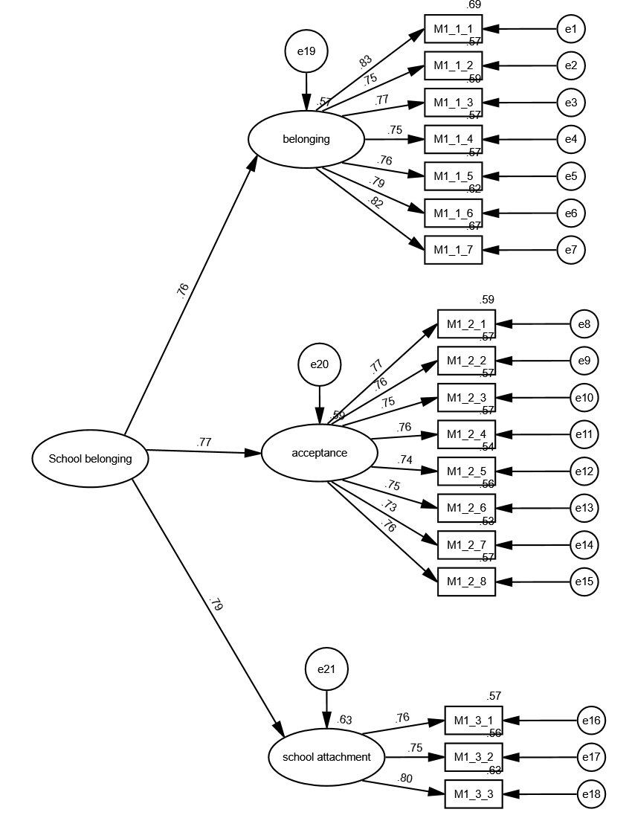
Observed, endogenous variables
M1_1_1
M1_1_2
M1_1_3
M1_1_4
M1_1_5
M1_1_6
M1_1_7
M1_2_1
M1_2_2
M1_2_3
M1_2_4
M1_2_5
M1_2_6
M1_2_7
M1_2_8
M1_3_1
M1_3_2
M1_3_3
Unobserved, endogenous variables
F2
F3
F4
Unobserved, exogenous variables
e1
e2
e3
e4
e5
e6
e7
e8
e9
e10
e11
e12
e13
e14
e15
e16
e17
e18
F1
e19
e20
e21

Variable counts (Group number 1)

Number of variables in your model: | 43
Number of observed variables: | 18
Number of unobserved variables: | 25
Number of exogenous variables: | 22
Number of endogenous variables: | 21

Parameter Summary (Group number 1)

 | Weights | Covariances | Variances | Means | Intercepts | Total
Fixed | 25 | 0 | 0 | 0 | 0 | 25
Labeled | 0 | 0 | 0 | 0 | 0 | 0
Unlabeled | 17 | 0 | 22 | 0 | 0 | 39
Total | 42 | 0 | 22 | 0 | 0 | 64

Assessment of normality (Group number 1)

Variable | min | max | skew | c.r. | kurtosis | c.r.
M1_3_3 | 1 | 5 | -0.326 | -5.173 | -0.097 | -0.77
M1_3_2 | 1 | 5 | -0.591 | -9.365 | 0.159 | 1.258
M1_3_1 | 1 | 5 | -0.613 | -9.72 | -0.051 | -0.405
M1_2_8 | 1 | 5 | -0.331 | -5.251 | -0.426 | -3.377
M1_2_7 | 1 | 5 | -0.695 | -11.011 | 0.254 | 2.016
M1_2_6 | 1 | 5 | -0.598 | -9.484 | -0.711 | -5.631
M1_2_5 | 1 | 5 | -0.583 | -9.232 | -0.682 | -5.408
M1_2_4 | 1 | 5 | -0.395 | -6.265 | -0.98 | -7.769
M1_2_3 | 1 | 5 | -0.569 | -9.017 | -0.506 | -4.011
M1_2_2 | 1 | 5 | -0.471 | -7.461 | -0.472 | -3.742
M1_2_1 | 1 | 5 | -0.638 | -10.112 | -0.489 | -3.878
M1_1_7 | 1 | 5 | -0.49 | -7.769 | -0.701 | -5.554
M1_1_6 | 1 | 5 | -0.468 | -7.42 | -0.749 | -5.935
M1_1_5 | 1 | 5 | -0.519 | -8.223 | -0.768 | -6.082
M1_1_4 | 1 | 5 | -0.56 | -8.876 | -0.522 | -4.133
M1_1_3 | 1 | 5 | -0.429 | -6.804 | -0.871 | -6.905
M1_1_2 | 1 | 5 | -0.546 | -8.649 | -0.513 | -4.067
M1_1_1 | 1 | 5 | -0.681 | -10.787 | -0.721 | -5.716
Multivariate |  |  |  |  | 25.995 | 18.804

Observations farthest from the centroid (Mahalanobis distance) (Group number 1)

Observation number | Mahalanobis d-squared | p1 | p2
256 | 47.645 | 0 | 0.226
1294 | 46.299 | 0 | 0.063
377 | 45.296 | 0 | 0.02
1412 | 43.747 | 0.001 | 0.016
72 | 43.318 | 0.001 | 0.005
954 | 42.995 | 0.001 | 0.002
1304 | 42.552 | 0.001 | 0.001
598 | 42.103 | 0.001 | 0
551 | 40.841 | 0.002 | 0.001
632 | 40.786 | 0.002 | 0
422 | 40.712 | 0.002 | 0
960 | 40.67 | 0.002 | 0
308 | 40.456 | 0.002 | 0
490 | 40.437 | 0.002 | 0
648 | 39.408 | 0.003 | 0
1098 | 38.27 | 0.004 | 0
29 | 38.268 | 0.004 | 0
1166 | 38.007 | 0.004 | 0
982 | 37.931 | 0.004 | 0
266 | 37.425 | 0.005 | 0
1079 | 37.362 | 0.005 | 0
760 | 37.269 | 0.005 | 0
1131 | 36.634 | 0.006 | 0
41 | 36.508 | 0.006 | 0
1003 | 36.479 | 0.006 | 0
590 | 36.247 | 0.007 | 0
39 | 36.048 | 0.007 | 0
1035 | 35.668 | 0.008 | 0
168 | 35.616 | 0.008 | 0
438 | 35.573 | 0.008 | 0
710 | 35.227 | 0.009 | 0
806 | 35.211 | 0.009 | 0
239 | 35.197 | 0.009 | 0
995 | 35.162 | 0.009 | 0
802 | 35.017 | 0.009 | 0
555 | 34.747 | 0.01 | 0
314 | 34.732 | 0.01 | 0
218 | 34.681 | 0.01 | 0
1378 | 34.674 | 0.01 | 0
633 | 34.63 | 0.011 | 0
977 | 34.533 | 0.011 | 0
95 | 34.458 | 0.011 | 0
636 | 34.392 | 0.011 | 0
1320 | 34.371 | 0.011 | 0
1038 | 34.329 | 0.011 | 0
892 | 34.324 | 0.011 | 0
1253 | 34.207 | 0.012 | 0
1094 | 34.076 | 0.012 | 0
990 | 34.053 | 0.012 | 0
842 | 34.017 | 0.013 | 0
1227 | 33.98 | 0.013 | 0
87 | 33.966 | 0.013 | 0
843 | 33.853 | 0.013 | 0
905 | 33.606 | 0.014 | 0
1339 | 33.516 | 0.014 | 0
1185 | 33.511 | 0.014 | 0
1068 | 33.423 | 0.015 | 0
676 | 33.256 | 0.016 | 0
379 | 33.207 | 0.016 | 0
908 | 33.13 | 0.016 | 0
503 | 33.126 | 0.016 | 0
257 | 33.068 | 0.016 | 0
533 | 33.006 | 0.017 | 0
1484 | 32.916 | 0.017 | 0
295 | 32.905 | 0.017 | 0
1350 | 32.829 | 0.018 | 0
429 | 32.8 | 0.018 | 0
449 | 32.743 | 0.018 | 0
1447 | 32.737 | 0.018 | 0
131 | 32.717 | 0.018 | 0
1273 | 32.708 | 0.018 | 0
921 | 32.654 | 0.018 | 0
725 | 32.549 | 0.019 | 0
190 | 32.505 | 0.019 | 0
1272 | 32.504 | 0.019 | 0
1133 | 32.287 | 0.02 | 0
991 | 32.24 | 0.021 | 0
1192 | 32.224 | 0.021 | 0
1359 | 32.211 | 0.021 | 0
626 | 32.207 | 0.021 | 0
407 | 32.201 | 0.021 | 0
1258 | 32.187 | 0.021 | 0
1342 | 32.142 | 0.021 | 0
1436 | 32.134 | 0.021 | 0
1176 | 32.108 | 0.021 | 0
...

M2-CFA-003
...
The model is recursive.
Sample size = 1507

Variable Summary (Group number 1)

Your model contains the following variables (Group number 1)

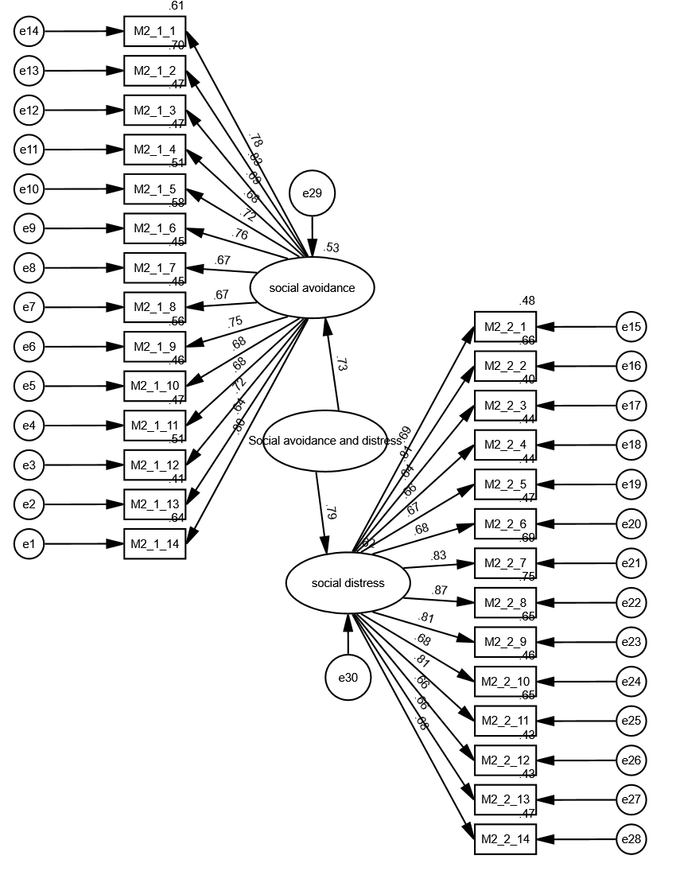
Observed, endogenous variables
M2_1_14
M2_1_13
M2_1_12
M2_1_11
M2_1_10
M2_1_9
M2_1_8
M2_1_7
M2_1_6
M2_1_5
M2_1_4
M2_1_3
M2_1_2
M2_1_1
M2_2_1
M2_2_2
M2_2_3
M2_2_4
M2_2_5
M2_2_6
M2_2_7
M2_2_8
M2_2_9
M2_2_10
M2_2_11
M2_2_12
M2_2_13
M2_2_14
Unobserved, endogenous variables
F1
F2
Unobserved, exogenous variables
e1
e2
e3
e4
e5
e6
e7
e8
e9
e10
e11
e12
e13
e14
e15
e16
e17
e18
e19
e20
e21
e22
e23
e24
e25
e26
e27
e28
F3
e29
e30

Variable counts (Group number 1)

Number of variables in your model: | 61
...

Y-CFA-004
...
Notes for Group (Group number 1)

The model is recursive.
Sample size = 1507

Variable Summary (Group number 1)

Your model contains the following variables (Group number 1)

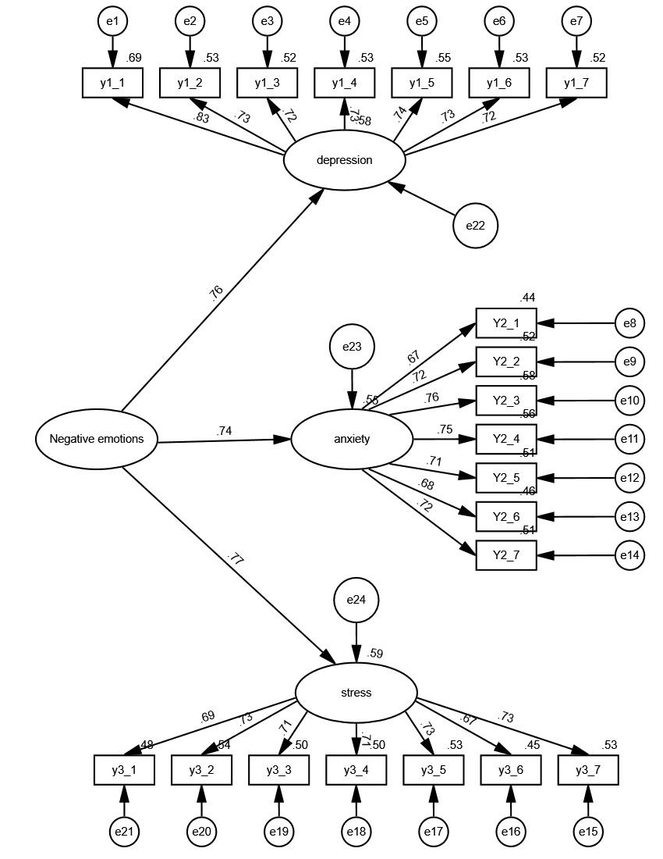
Observed, endogenous variables
y1_1
y1_2
y1_3
y1_4
y1_5
y1_6
y1_7
Y2_1
Y2_2
Y2_3
Y2_4
Y2_5
Y2_6
Y2_7
y3_7
y3_6
y3_5
y3_4
y3_3
y3_2
y3_1
Unobserved, endogenous variables
F2
F3
F4
Unobserved, exogenous variables
e1
e2
e3
e4
e5
e6
e7
e8
e9
e10
e11
e12
e13
e14
e15
e16
e17
e18
e19
e20
e21
F1
e22
e23
e24

Variable counts (Group number 1)

Number of variables in your model: | 49
Number of observed variables: | 21
Number of unobserved variables: | 28
Number of exogenous variables: | 25
...

